Sosyal Medya Hesaplarımız
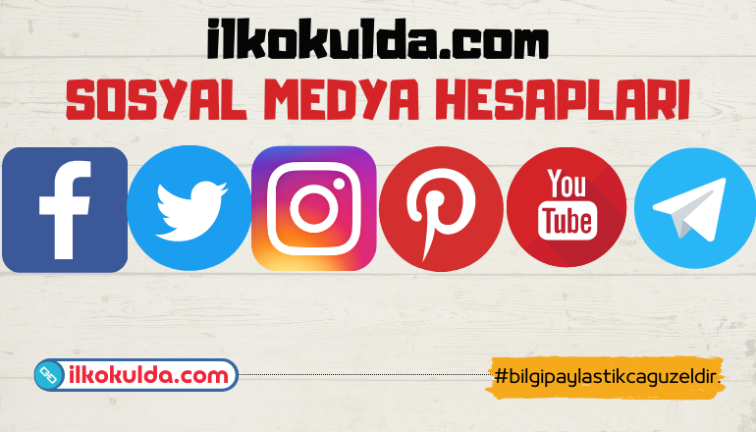

WEB SAYFAM | https://ilkokulda.com | Sosyal medya hesaplarımızı takip etmek için adresleri kullanabilirsiniz.
YOUTUBE | https://www.youtube.com/channel/UCvrmb7yGo8MyyMn3e1mcHyw
Telegram 1. Sınıf Grubumuz | https://t.me/joinchat/GPEKe_1rBkub8Mo3
Telegram 2. Sınıf Grubumuz | https://t.me/joinchat/T-IwHieDsHcC4IY_
Telegram 3. Sınıf Grubumuz | https://t.me/joinchat/TSoNdDGpTnU56sry
Telegram 4. Sınıf Grubumuz | https://t.me/joinchat/QVGthkmnwA_UXxhA
Facebook 1. Sınıf Grubumuz | https://www.facebook.com/groups/ilkokul1.class
Facebook 2. Sınıf Grubumuz | http://www.facebook.com/groups/ilkokul2.class/
Facebook 3. Sınıf Grubumuz | http://www.facebook.com/groups/ilkokul3.class/
Facebook 4. Sınıf Grubumuz | https://www.facebook.com/groups/ilkokul4.class
Facebook Sayfamız | https://www.facebook.com/ilkokuldacom
Facebook 1, 2, 3, 4. Sınıf Grubumuz | https://www.facebook.com/groups/bilgipaylastikcaguzeldir
Twitter Sayfamız | https://twitter.com/ilkokuldacom
İnstagram Sayfamız | https://www.instagram.com/ilkokuldacom

